Solicitud gráfica
 | Área: | Matemáticas |  |  | Fecha:
 | Grado: | 8 |  |  | 2016-02-13
 | Título del tema: | Los ángulos formados entre rectas perpendiculares |  |  | ¿Cuaderno de estudio o recurso? | Recurso
 | Editor: | Josue Malagón |  |  | Motor del recurso | F8

 | Código guión o recurso: | MA_08_08_CO_REC180 | ← Para determinar este código, visite la hoja de Ayuda
 |  |  |  |  | ESPECIFICACIÓN DE ARCHIVOS A ENTREGAR
Núm. | Archivo Shutterstock o ruta en web | Imagen para: | Tipo | Ubicación de la imagen en el recurso F8 | Nombre imagen SMALL | Tamaño imagen SMALL | Nombre imagen ZOOM | Tamaño imagen ZOOM | Descripción | Observaciones
IMG01 | ver ultima columna | Recurso F8 | Ilustración | Contenido | MA_08_08_CO_REC180_IMG01.jpg | 643 x 450 px |  |  | ´definicion de rectas perpendiculares, construir icono de recurso con esta imagen (sin el texto) | 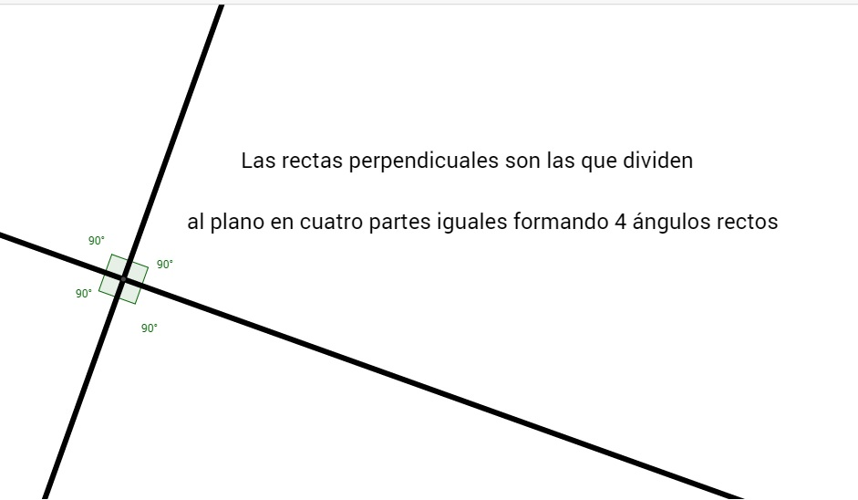
IMG02 | ver ultima columna | Recurso F8 | Ilustración | Contenido | MA_08_08_CO_REC180_IMG02.jpg | 643 x 450 px |  |  | definicion de ángulos adyacentes | 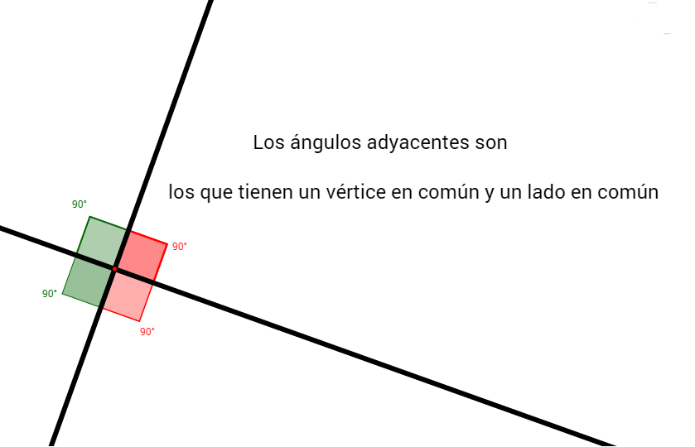
IMG03 | ver ultima columna | Recurso F8 | Ilustración | Contenido | MA_08_08_CO_REC180_IMG03.jpg | 643 x 450 px |  |  | definicion de ángulos opuestos | 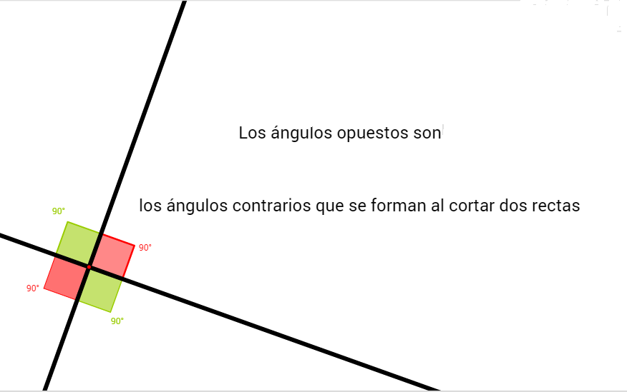
IMG04 | ver ultima columna | Recurso F8 | Ilustración | Contenido | MA_08_08_CO_REC180_IMG04.jpg | 643 x 450 px |  |  | propiedad de lados agudos en las rectas perpendicualres | 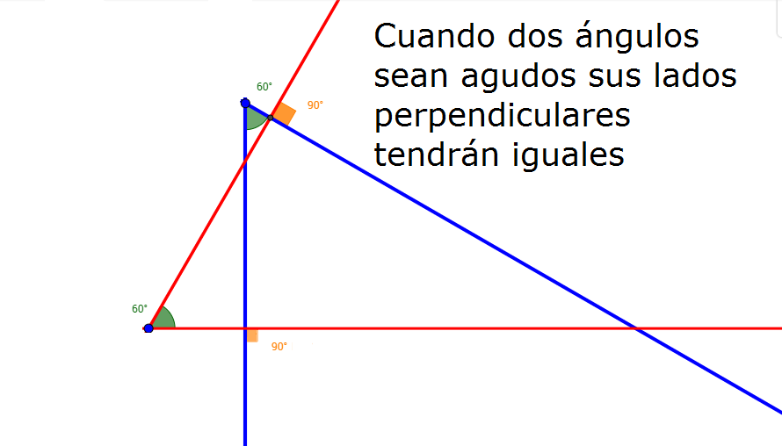
IMG05 | ver ultima columna | Recurso F8 | Ilustración | Contenido | MA_08_08_CO_REC180_IMG05.jpg | 643 x 450 px |  |  | propiedad de lados obtusos y agudo en las rectas perpendicualres | 